Feuil1
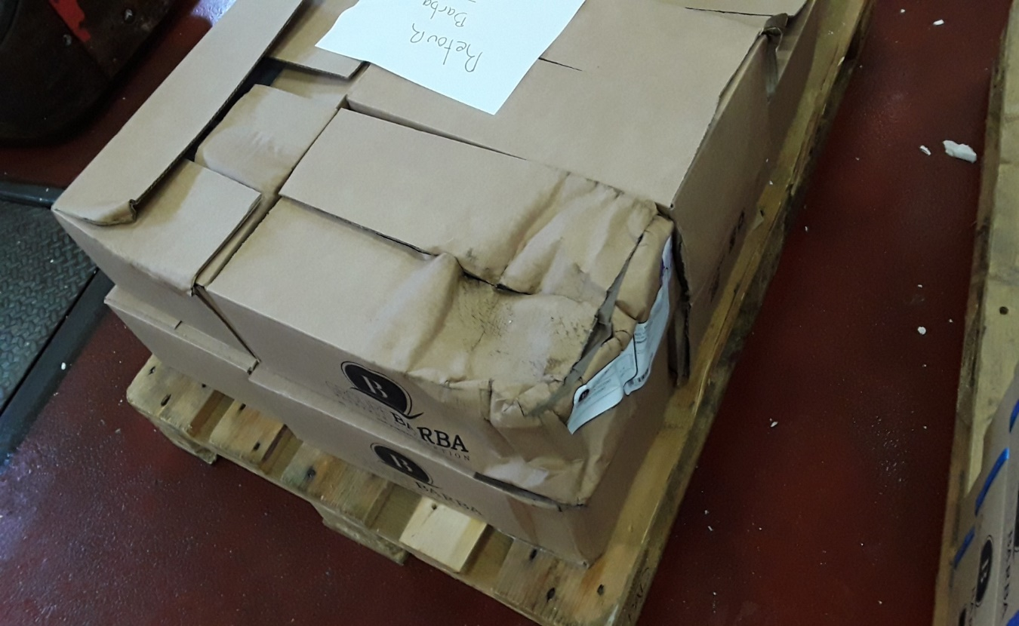 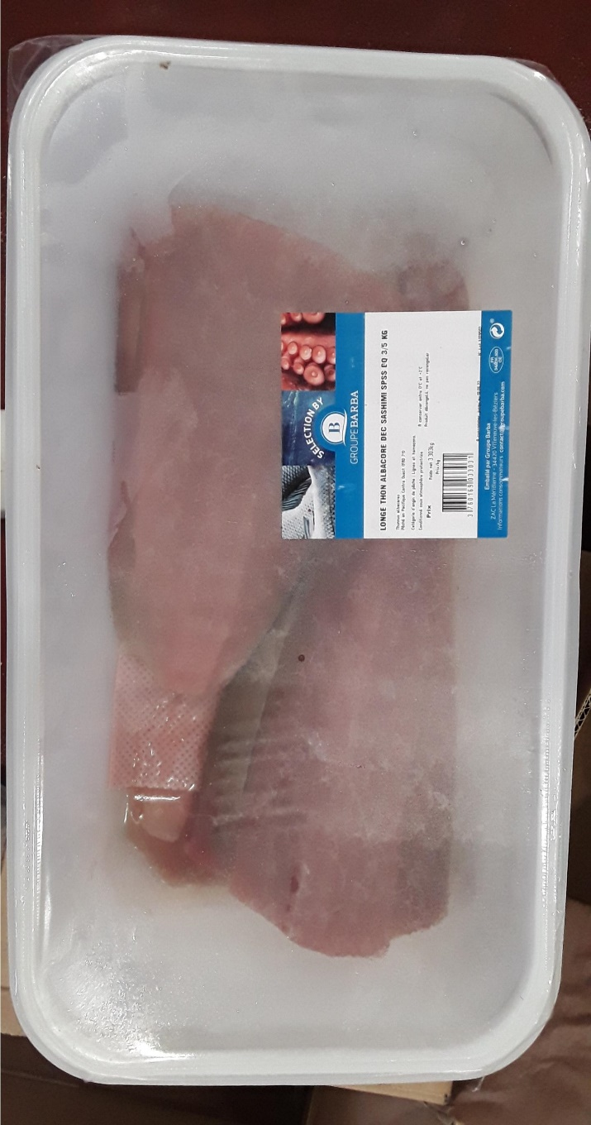
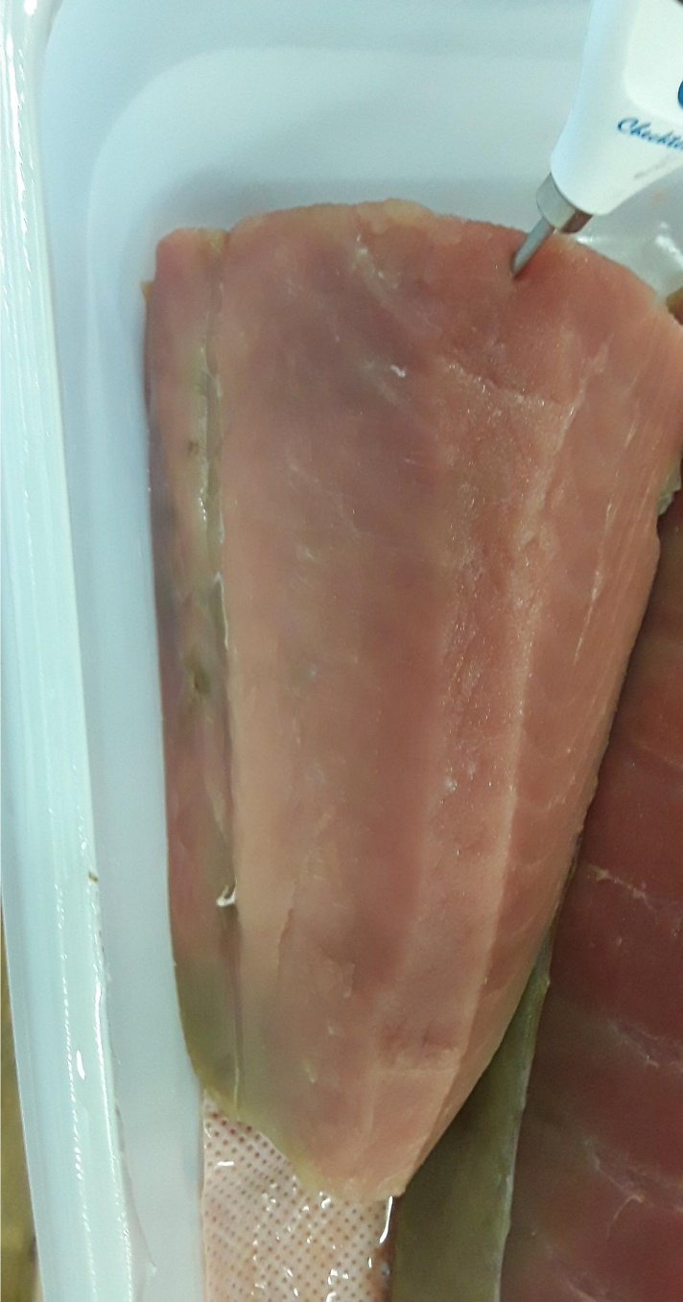 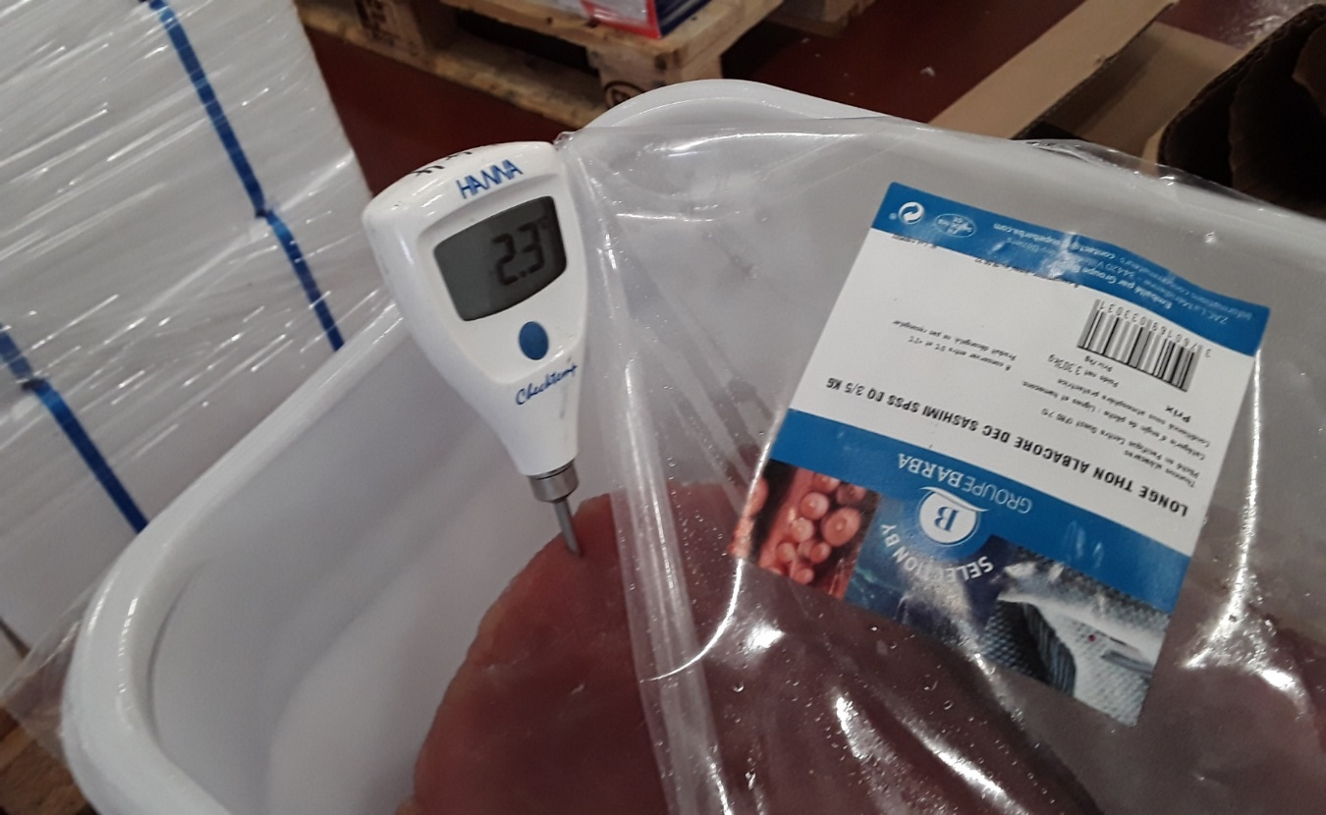 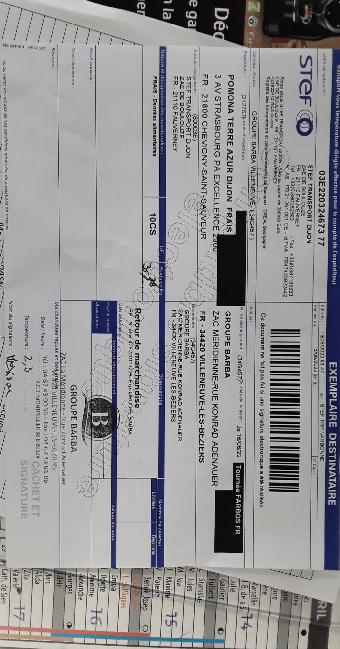
 |  | FICHE DE SUIVI DES RETOURS |  |  |  | Création le 30/08/2019

 |  |  |  |  |  | Version n°6 - 3C01-06

N° FICHE RETOUR : 728 |  |  | CLIENT : POMONA DIJON CHEVIGNY |  |  | DATE LITIGE : 14/06/2022
PRODUIT : LGE THON ALB DEC SASH SPSS BQ 1P 3/5KG
LOT : | 1189502 |  | QUANTITE : | 36.271 |  | COLIS : | 10 | plsieur lots
N° BL / DATE : | 570741-13/06/2022 | TRANSPORTEUR : | STEF |  | N° CMR : | 03E220324673 77 |  | agreage
CAUSE : | QUALITE |  | Observation :
Détail/Observation :
DATE DU RETOUR : |  | 2022-06-16 |  |  |  |  |  | agreage
N° DE LOT : | 1189502 |  | Nbre de colis : | 10 |  | VISA QUALITE
Poids : | 36.269
 |  |  |  |  |  | NOM : | Melisson

Histamine : | Bandelette OK
Température : | 2.3 | date emballage : | 2022-06-09 | DLC : | 2022-06-18 | SIGNATURE : | Melisson | date emballage
N° DE LOT : |  |  | Nbre de colis :
Poids : | =
 |  |  |  |  |  |  |  | champs phto

Histamine :
Température : |  | date emballage : |  | DLC :
N° DE LOT : |  |  | Nbre de colis :
Poids : | =

Histamine :
Température : |  | date emballage : |  | DLC :
N° DE LOT : |  |  | Nbre de colis :
Poids : | =

Histamine :
Température : |  | date emballage : |  | DLC :
N° DE LOT : |  |  | Nbre de colis :
Poids : | =

Histamine :
Température : |  | date emballage : |  | DLC :
DECISION ORIENTATION DU RETOUR |  |  |  |  |  |  |  | oscar / pierre
 |  |  |  |  |  | VISA DECISION
 | RE-EXPEDITION |  | "REFUS DU RETOUR" |  |  | NOM : | KLEIN
 | REVALORISATION |  | Injection |  |  |  |  | revalorisation béziers
 | DESTRUCTION BL DECHET N° : |  |  |  |  | SIGNATURE : | KLEIN | retour Espagne
 |  |  |  |  |  |  |  | suppression réexpédition | listes revalorisation
 | REGULARISATION DE STOCK PAR : |  | Mélisson |  | VISA : | Mélisson |  | agréage
N° LOT : | 1189502
POIDS : | 36.269 |  |  |  |  |  |  | renvoyer qualité et prod

